Лист1
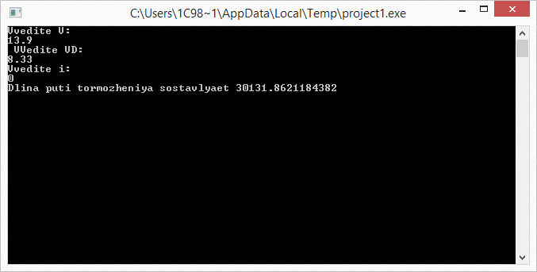
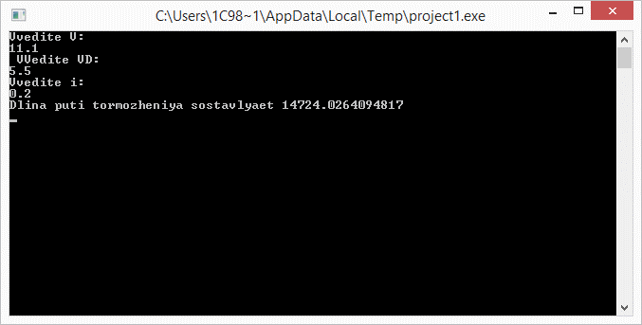

Найти зависимость длины пути торможения Sтр от независимых переменных Vн , Vд и i.
Для вычисления определенного интеграла рекомендуется использовать метод Симпсона.

Исходные данные |  |  |  |  |  | Формулы
Vн | Vд | i | Q | Pт | ɛ
13.9 | 8.33 | 0 | 28 | 14.2 | 0.00001 | ω = ((17 + 12.6 V) 9.81)/ 1000
11.1 | 5.55 | 0 |  |  |  | Sтр = ∫ (k 103(1 + γ)V)/(b + ω +gi)dV
10 | 0 | 0

Vн | Vд | i | S
13.9 | 8.33 | 0 | 30131.86211
11.1 | 5.55 | 0.2 | 14724.0264
10 | 0 | 0 | 30334.39834

Зависимость S от V

ЗависимостьS от V

Зависимость S от V

